hoja1
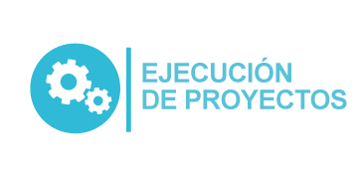
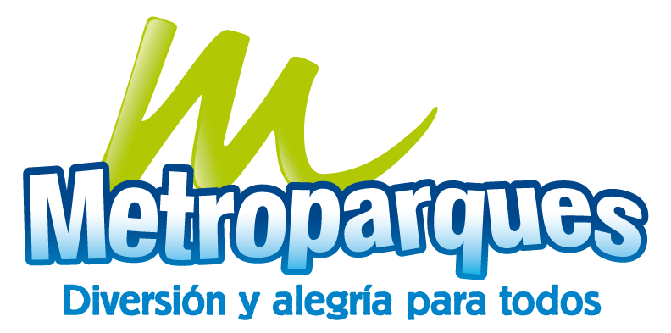 Plan Anual de Adquisiciones

Objeto | valor | código
Servicios de manejo integrado de plagas | $ 50,407,000 | 70141605

